ROUBO EM COLETIVO
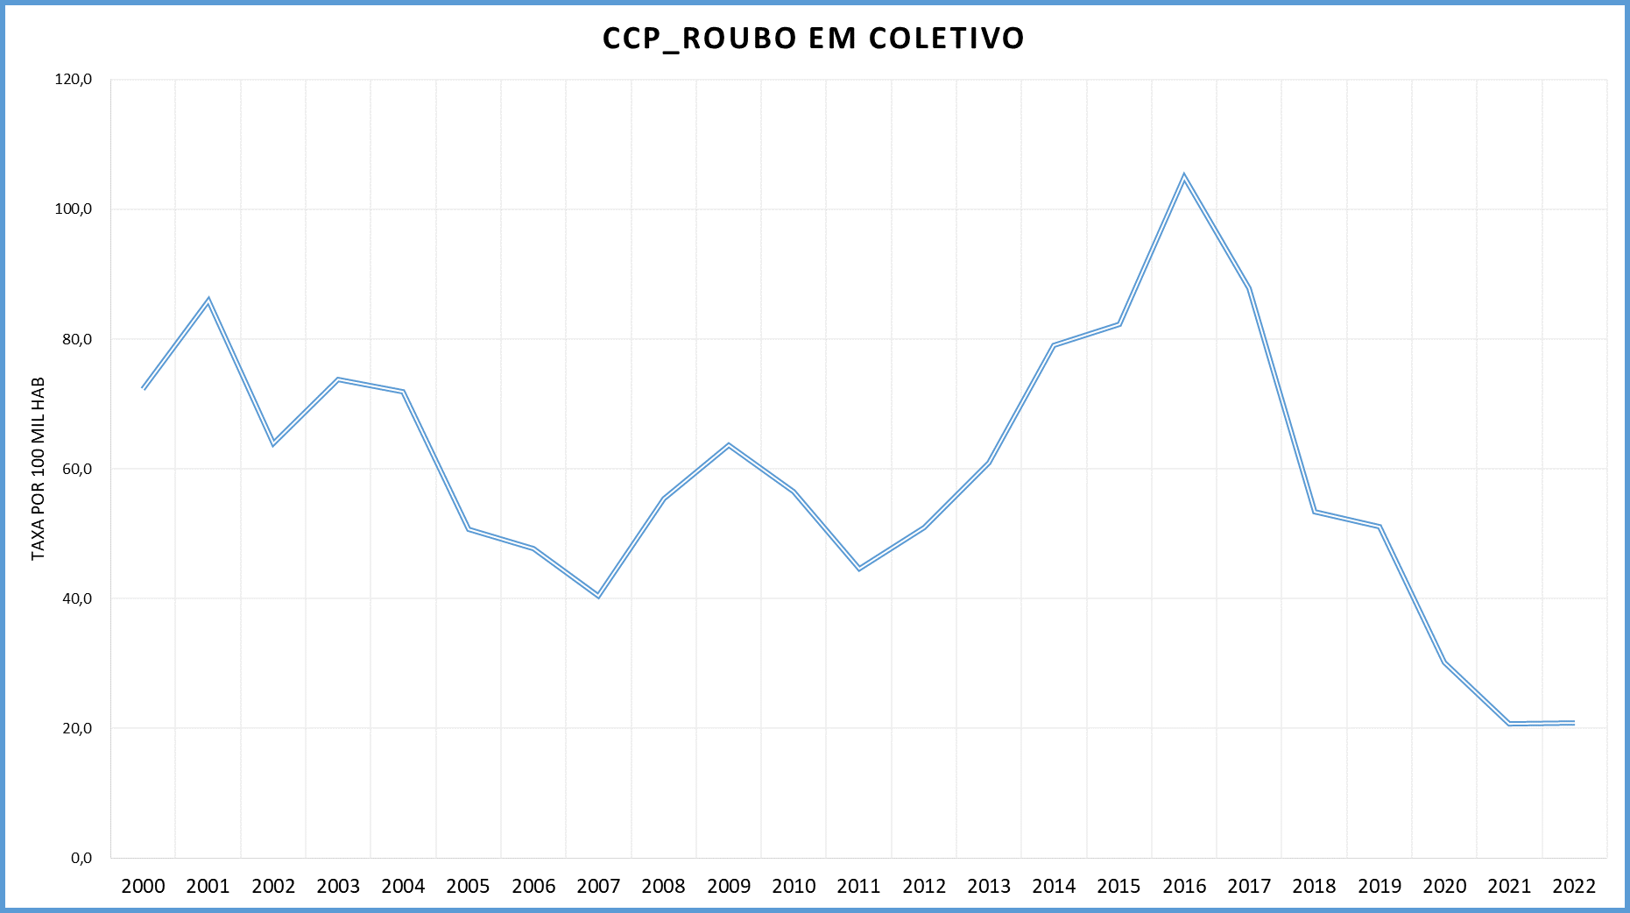
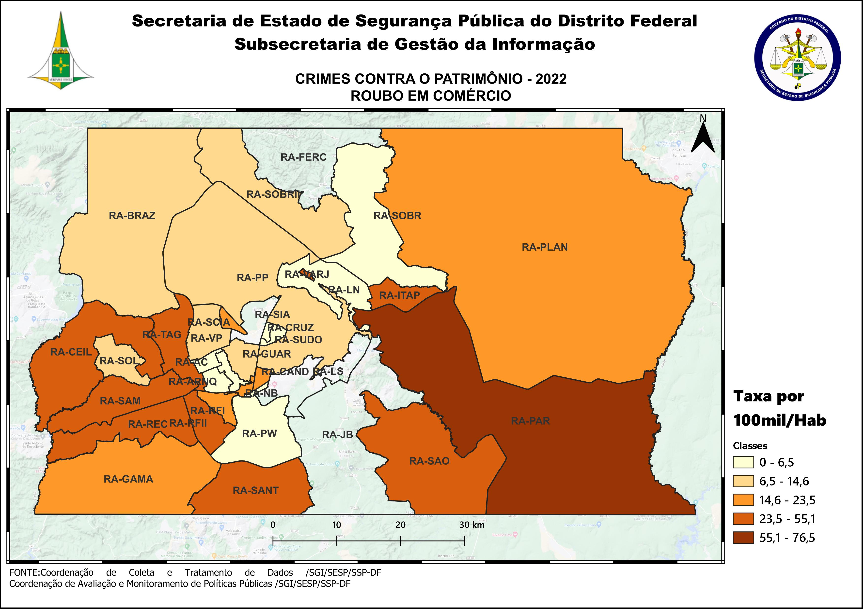
DSC_CIDADE_SEM_CEP | 2011 |  | 2012 |  | 2013 |  | 2014 |  | 2015
 | Registros de Ocorrências | Taxa 100 mil hab. | Registros de Ocorrências | Taxa 100 mil hab. | Registros de Ocorrências | Taxa 100 mil hab. | Registros de Ocorrências | Taxa 100 mil hab. | Registros de Ocorrências | Taxa 100 mil hab.
RA 01_BRASILIA | 22 | 10.5 | 25 | 11.7 | 41 | 18.9 | 20 | 9.2 | 57 | 26.0
RA 02_GAMA | 18 | 14.1 | 23 | 17.5 | 31 | 23.0 | 33 | 23.8 | 50 | 35.2
RA 03_TAGUATINGA | 35 | 17.7 | 82 | 40.0 | 89 | 41.8 | 70 | 32.4 | 108 | 49.2
RA 04_BRAZLANDIA | 12 | 24.3 | 6 | 11.9 | 27 | 52.8 | 15 | 29.0 | 15 | 28.7
RA 05_SOBRADINHO | 10 | 16.9 | 20 | 32.7 | 13 | 22.0 | 48 | 78.4 | 43 | 67.7
RA 06_PLANALTINA | 134 | 82.8 | 211 | 122.4 | 166 | 89.5 | 186 | 99.3 | 149 | 78.7
RA 07_PARANOA | 14 | 33.0 | 34 | 77.1 | 28 | 60.6 | 23 | 48.8 | 25 | 52.1
RA 08_NUCLEO BANDEIRANTE | 9 | 39.9 | 4 | 17.3 | 7 | 29.5 | 17 | 69.7 | 3 | 12.0
RA 09_CEILANDIA | 277 | 68.5 | 323 | 76.1 | 384 | 85.0 | 440 | 93.6 | 575 | 117.5
RA 10_GUARA | 4 | 3.7 | 9 | 8.0 | 3 | 2.5 | 14 | 11.1 | 20 | 15.1
RA 11_CRUZEIRO |  | - | 1 | 3.2 | 1 | 3.1 | 3 | 9.2 |  | -
RA 12_SAMAMBAIA | 118 | 58.5 | 178 | 83.9 | 281 | 123.1 | 448 | 185.9 | 548 | 215.4
RA 13_SANTA MARIA | 184 | 154.0 | 143 | 118.5 | 139 | 113.3 | 188 | 151.7 | 177 | 141.5
RA 14_SAO SEBASTIAO | 13 | 16.7 | 9 | 10.5 | 11 | 11.1 | 24 | 24.1 | 5 | 5.0
RA 15_RECANTO DAS EMAS | 129 | 103.4 | 130 | 100.3 | 231 | 166.2 | 287 | 202.0 | 205 | 141.1
RA 16_LAGO SUL |  | - | 3 | 10.0 | 3 | 9.8 | 2 | 6.6 | 2 | 6.7
RA 17_RIACHO FUNDO | 13 | 36.9 | 7 | 19.4 | 12 | 31.9 | 12 | 30.9 | 10 | 24.9
RA 18_LAGO NORTE | 2 | 6.0 |  | - | 4 | 11.7 | 1 | 2.8 | 8 | 22.0
RA 19_CANDANGOLANDIA* | 3 |  | 4 |  | 4 |  | 5 |  | 4
RA 20_AGUAS CLARAS | 7 | 6.4 | 4 | 3.5 | 7 | 5.9 | 7 | 5.5 | 16 | 11.6
RA 21_RIACHO FUNDO 2 | 33 | 89.1 | 73 | 193.2 | 80 | 202.9 | 121 | 268.0 | 53 | 102.5
RA 22_SUDOESTE | 2 | 3.9 |  | - | 1 | 1.9 | 1 | 1.9 | 2 | 3.8
RA 23_VARJAO DO TORTO* | 5 |  | 2 |  | 2 |  | 1
RA 24_PARK WAY* | 12 |  |  |  |  |  | 2 |  | 6
RA 25_ESTRUTURAL | 79 | 245.7 | 28 | 84.8 | 58 | 165.3 | 217 | 586.4 | 234 | 599.8
RA 26_SOBRADINHO 2 | 6 | 6.4 | 11 | 11.6 | 24 | 24.6 | 7 | 7.1 | 13 | 12.9
RA 27_JARDIM BOTANICO | 3 | 12.6 |  | - |  | - |  | - |  | -
RA 28_ITAPOA | 10 | 17.7 | 17 | 29.7 | 40 | 67.0 | 33 | 51.6 | 32 | 46.7
RA 29_SIA* | 4 |  | 2 |  | 6 |  | 15 |  | 18
RA 30_VICENTE PIRES | 6 | 8.9 | 1 | 1.4 | 8 | 11.0 | 14 | 19.3 | 16 | 22.0
RA 31_FERCAL* |  |  | 1 |  | 1 |  |  |  | 3
TOTAL DF | 1,164 | 44.6 | 1,351 | 51.0 | 1,702 | 61.0 | 2,254 | 79.0 | 2,397 | 82.2
Fonte: Banco Millenium - GEPAD/COOCOLETRA/SGI/SSPDF
* Taxa índice calculada apenas para as RA´s com população superior a 20.000 habitantes

DSC_CIDADE_SEM_CEP | 2016 |  | 2017
 | Registros de Ocorrências | Taxa 100 mil hab. | Registros de Ocorrências | Taxa 100 mil hab.
RA 01_BRASILIA | 69 | 31.3 | 59 | 26.6
RA 02_GAMA | 42 | 28.9 | 28 | 18.8
RA 03_TAGUATINGA | 115 | 51.5 | 128 | 56.5
RA 04_BRAZLANDIA | 6 | 11.3 | 23 | 43.0
RA 05_SOBRADINHO | 51 | 77.4 | 35 | 51.2
RA 06_PLANALTINA | 227 | 118.6 | 121 | 62.5
RA 07_PARANOA | 16 | 32.7 | 31 | 62.2
RA 08_NUCLEO BANDEIRANTE | 6 | 23.3 | 6 | 22.6
RA 09_CEILANDIA | 1,026 | 201.5 | 659 | 124.4
RA 10_GUARA | 13 | 9.3 | 5 | 3.4
RA 11_CRUZEIRO | 6 | 17.8 | 3 | 8.8
RA 12_SAMAMBAIA | 613 | 228.2 | 733 | 258.5
RA 13_SANTA MARIA | 240 | 190.0 | 146 | 114.5
RA 14_SAO SEBASTIAO | 20 | 19.8 | 37 | 36.5
RA 15_RECANTO DAS EMAS | 272 | 183.1 | 315 | 207.4
RA 16_LAGO SUL | 2 | 6.8 | 15 | 51.9
RA 17_RIACHO FUNDO | 12 | 29.0 | 14 | 32.7
RA 18_LAGO NORTE | 2 | 5.3 | 21 | 54.4
RA 19_CANDANGOLANDIA* | 8 |  | 10 | 59.5
RA 20_AGUAS CLARAS | 13 | 8.7 | 16 | 10.0
RA 21_RIACHO FUNDO 2 | 48 | 81.0 | 52 | 76.7
RA 22_SUDOESTE | 4 | 7.5 |  | -
RA 23_VARJAO DO TORTO* |  |  | 7 | 76.6
RA 24_PARK WAY* | 6 |  | 4 | 20.2
RA 25_ESTRUTURAL | 240 | 583.4 | 101 | 232.8
RA 26_SOBRADINHO 2 | 9 | 8.8 | 33 | 31.7
RA 27_JARDIM BOTANICO |  | - | 4 | 13.5
RA 28_ITAPOA | 38 | 51.7 | 30 | 38.1
RA 29_SIA* | 5 |  | 8
RA 30_VICENTE PIRES | 19 | 26.1 | 27 | 37.0
RA 31_FERCAL* | 2 |  | 8 | 87.9
TOTAL DF | 3,130 | 105.0 | 2,679 | 87.9
Fonte: Banco Millenium - GEPAD/COOCOLETRA/SGI/SSPDF
* Taxa índice calculada apenas para as RA´s com população superior a 20.000 habitantes

DSC_CIDADE_SEM_CEP | 2018 |  | 2019 |  | 2020 |  | 2021 |  | 2022
 | Registros de Ocorrências | Taxa 100 mil hab. | Registros de Ocorrências | Taxa 100 mil hab. | Registros de Ocorrências | Taxa 100 mil hab. | Registros de Ocorrências | Taxa 100 mil hab. | Registros de Ocorrências | Taxa 100 mil hab.
RA 01_BRASILIA | 89 | 40.2 | 31 | 13.7 | 42 | 18.2 | 20 | 8.9 | 24 | 10.9
RA 02_GAMA | 17 | 12.8 | 11 | 8.0 | 10 | 7.0 | 7 | 5.1 | 10 | 7.6
RA 03_TAGUATINGA | 77 | 37.4 | 87 | 42.0 | 38 | 18.3 | 48 | 22.8 | 31 | 14.6
RA 04_BRAZLANDIA | 7 | 13.1 | - | - | 1 | 1.6 | - | - | - | -
RA 05_SOBRADINHO | 23 | 38.3 | 15 | 22.9 | 24 | 33.7 | 3 | 4.1 | 2 | 2.6
RA 06_PLANALTINA | 70 | 39.4 | 23 | 12.3 | 29 | 14.8 | 23 | 12.3 | 11 | 6.2
RA 07_PARANOA | 12 | 18.3 | 9 | 12.9 | 8 | 10.7 | 5 | 7.2 | 5 | 7.7
RA 08_NUCLEO BANDEIRANTE | 5 | 21.2 | 5 | 21.0 | 3 | 12.5 | 1 | 4.2 | 6 | 24.8
RA 09_CEILANDIA | 224 | 64.9 | 218 | 62.5 | 167 | 47.3 | 49 | 14.0 | 100 | 28.7
RA 10_GUARA | 12 | 9.0 | 6 | 4.4 | 4 | 2.8 | 4 | 2.8 | 7 | 4.9
RA 11_CRUZEIRO | 5 | 16.1 | 2 | 6.5 | 1 | 3.2 | 1 | 3.2 | 2 | 6.5
RA 12_SAMAMBAIA | 536 | 230.1 | 517 | 216.5 | 209 | 85.3 | 224 | 90.5 | 269 | 107.5
RA 13_SANTA MARIA | 59 | 45.8 | 111 | 86.0 | 52 | 40.2 | 55 | 42.0 | 39 | 29.4
RA 14_SAO SEBASTIAO | 21 | 18.2 | 15 | 13.0 | 8 | 6.9 | 1 | 0.8 | 4 | 3.3
RA 15_RECANTO DAS EMAS | 86 | 66.1 | 161 | 122.7 | 102 | 77.0 | 40 | 29.9 | 32 | 23.8
RA 16_LAGO SUL | 1 | 3.4 | 1 | 3.3 | 3 | 9.9 | 2 | 6.6 | - | -
RA 17_RIACHO FUNDO | 4 | 9.7 | 3 | 7.0 | 9 | 20.5 | 3 | 6.7 | - | -
RA 18_LAGO NORTE | 9 | 27.2 | 4 | 11.4 | 12 | 32.3 | 6 | 16.0 | - | -
RA 19_CANDANGOLANDIA* | 3 | 18.2 | 1 | 6.1 | 6 | 36.7 | 2 | 12.2 | 3 | 18.4
RA 20_AGUAS CLARAS | 4 | 3.5 | 3 | 2.5 | 3 | 2.4 | 3 | 2.5 | 1 | 0.9
RA 21_RIACHO FUNDO 2 | 19 | 22.2 | 18 | 20.1 | 13 | 13.9 | 10 | 13.7 | 6 | 10.5
RA 22_SUDOESTE | 3 | 5.6 | 1 | 1.8 | - | - | 3 | 5.4 | 5 | 9.0
RA 23_VARJAO DO TORTO* | 4 | 45.4 | 1 | 11.3 | 5 | 56.6 | 2 | 22.3 | 2 | 22.0
RA 24_PARK WAY* | 1 | 4.9 | - | - | 1 | 4.3 | 2 | 8.7 | 1 | 4.3
RA 25_ESTRUTURAL | 177 | 498.3 | 200 | 553.4 | 79 | 214.8 | 76 | 202.5 | 64 | 167.1
RA 26_SOBRADINHO 2 | 22 | 25.7 | 12 | 14.7 | 10 | 12.8 | 2 | 2.5 | 4 | 5.0
RA 27_JARDIM BOTANICO | 2 | 7.6 | - | - | 1 | 1.7 | - | - | - | -
RA 28_ITAPOA | 21 | 33.8 | 10 | 15.8 | 17 | 26.3 | 15 | 22.9 | 6 | 9.1
RA 29_SIA* | 22 |  | 6 |  | 5 |  | - |  | 1
RA 30_VICENTE PIRES | 13 | 19.6 | 18 | 25.8 | 2 | 2.7 | 18 | 22.9 | 4 | 4.8
RA 31_FERCAL* | 9 | 104.9 | - | - | 2 | 21.1 | - | - | - | -
RA 32_SOL NASCENTE/POR DO SOL | 22 | 25.0 | 50 | 55.9 | 56 | 61.5 | 13 | 13.9 | 11 | 11.5
RA 33_ARNIQUEIRA | 8 | 17.4 | 2 | 4.3 | 1 | 2.1 | 2 | 4.3 | 2 | 4.2
TOTAL DF | 1,587 | 53.3 | 1,541 | 51.1 | 923 | 30.2 | 640 | 20.7 | 652 | 20.8
Fonte: Banco Millenium - GEPAD/COOCOLETRA/SGI/SSPDF
* Taxa índice calculada apenas para as RA´s com população superior a 20.000 habitantes

